关系图
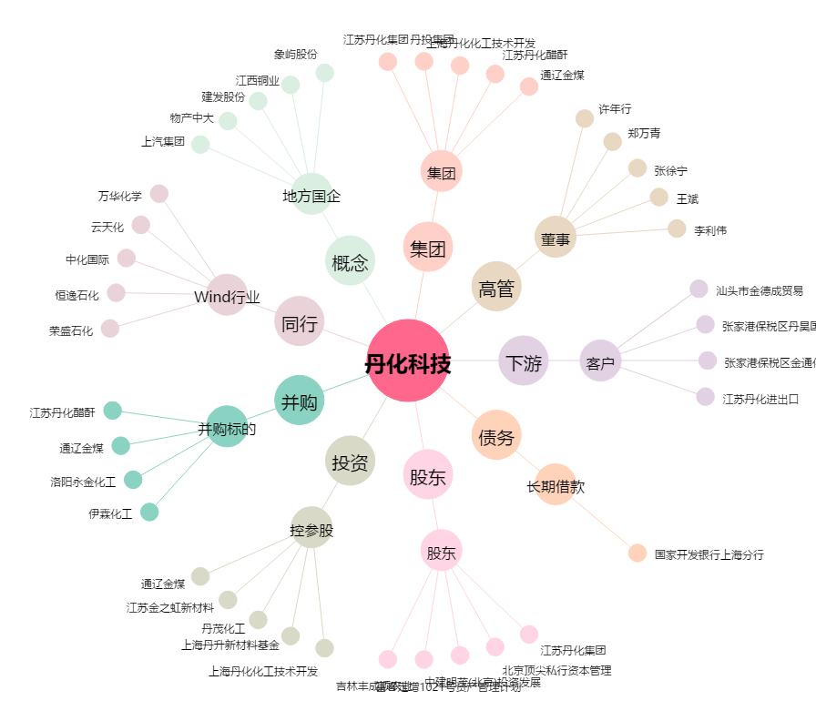
丹化科技[600844.SH] - 关系概览图

